Прайс
Кровать «ФЕЛЛИНИ» | 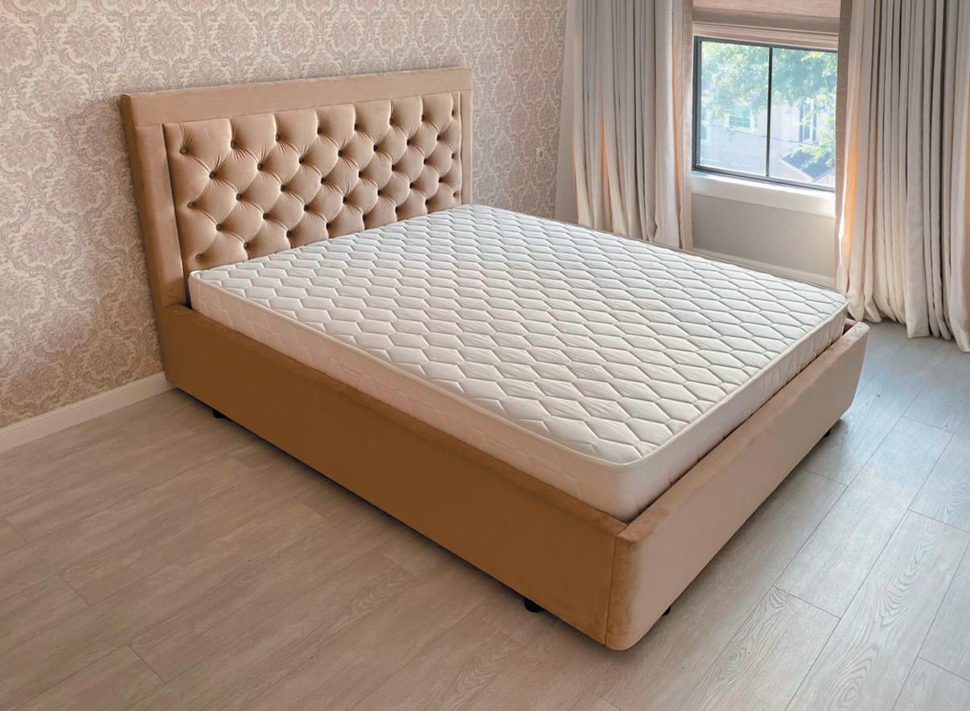 |  | Размер изделия указывается по спальному месту | Стоимость в ткани: Confetti, Калифорния Гермес 1 категория | Стоимость в ткани: Catania, Tesla, Mercato Comfort, Tenerife MR 2 категория | Стоимость в ткани: Premier, Imperia Velluto, Zizi 3 категория | пример прайса
Стандарт 110 см + 5 см опора |  |  | 90*200 | 15,700 | 17,400 | 19,100
 |  |  | 120*200 | 17,700 | 19,600 | 21,500
 |  |  | 140*200 | 17,700 | 19,600 | 21,500
Увеличение высоты спинки до 120 см |  | 3,000 | 160*200 | 17,700 | 19,600 | 21,500
Комплектация коробом |  | 3,500 | 180*200 | 20,200 | 22,100 | 24,000
Комплектация п/механизмом |  | 2,500 | 200*200 | 23,200 | 25,700 | 26,200

Вариант загрузки прайса в базу
Название модели | категория ткани | Размер | Закупочная | Продажная | Поставщик
Кровать АВРОРА | 1 | 140*200 | 22,400.00 ₽ | 29,120.00 ₽ | Фабрика А
Кровать АВРОРА | 1 | 160*200 | 22,400.00 ₽ | 29,120.00 ₽ | Фабрика А
Кровать АВРОРА | 1 | 180*200 | 25,900.00 ₽ | 33,670.00 ₽ | Фабрика А
Кровать АВРОРА | 1 | 200*200 | 29,400.00 ₽ | 38,220.00 ₽ | Фабрика А
Кровать АВРОРА | 2 | 140*200 | 25,900.00 ₽ | 33,670.00 ₽ | Фабрика А
Кровать АВРОРА | 2 | 160*200 | 25,900.00 ₽ | 33,670.00 ₽ | Фабрика А
Кровать АВРОРА | 2 | 180*200 | 29,400.00 ₽ | 38,220.00 ₽ | Фабрика А
Кровать АВРОРА | 2 | 200*200 | 32,900.00 ₽ | 42,770.00 ₽ | Фабрика А
Кровать АВРОРА | 3 | 140*200 | 29,400.00 ₽ | 38,220.00 ₽ | Фабрика А
Кровать АВРОРА | 3 | 160*200 | 29,400.00 ₽ | 38,220.00 ₽ | Фабрика А
Кровать АВРОРА | 3 | 180*200 | 32,900.00 ₽ | 42,770.00 ₽ | Фабрика А
Кровать АВРОРА | 3 | 200*200 | 36,400.00 ₽ | 47,320.00 ₽ | Фабрика А

